Sheet1
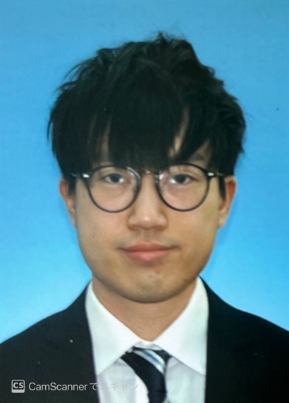
写真をはる位置
写真をはる必要が
ある場合
1．縦 36～40mm
横 24～30mm
2.本人単身胸から上
3.裏面のりづけ
履 歴 書
 |  |  | 年 月 日現在
 |  |  |  |  |  |  | 年 | 月 | 免 許 ・ 資 格
ふりがな | キョウシュンケツ
 |  |  |  |  |  |  | 2021 | ７ | 日本語能力試験 N2 合格
氏 名 | 姜 俊杰(KEUNG CHUN KIT)

国籍 | 中国(香港) |  | 生年月日（年齢） | 1997年4月11日生（満26歳） | 性別 | 男 ・ 女

ふりがな | よこはましみなみくみなみおおた4-3-19-2わいずよこはまいどがや St 203 |  |  |  | 電話
 |  |  |  |  | 070-1185-4778
現住所 | 〒232-0006
 |  |  |  |  | メールアドレス
 | 横浜市南区南太田4-3-19-2ワイズ横浜井土ヶ谷St 203 |  |  |  | bryan41126@gmail.com

ふりがな |  |  |  |  | 電話 |  | 特技、自己PRなど |  |  | 通勤時間
 |  |  |  |  |  |  | ポートフォリオ：https://bryan411.github.io/bryan-resume411/ ＜語学力＞ 私は英語と日本語をビジネスレベルで話すことができ、中国語はネイティブレベルです。特に香港での経験から、英語を使用して外国のお客様と円滑にコミュニケーションをとり、設計書の作成などの業務もこなしてきました。異なる言語環境でのコミュニケーション能力を持っております。 ＜開発力と学習意欲＞ 私は前職でJSを使用しており、特にVue.js（VUE2）フレームワークを使用してプロジェクト管理システムの画面を開発する経験があります。Vue.jsに加えて、他のフレームワークやプログラミング言語にも興味を持っており、常に新しい技術を学び続ける姿勢を持っています。 プログラミングの経験は1年に満たないが、新しいことを学び続ける意欲を持っており、前回のプロジェクトで習得したスキルを今後の課題に適用できる自信があります。これらのスキルと経験を活かし、多様なプロジェクトでの成功に貢献したいと考えており、常に成長と学習を重視しています。 |  |  | 約 時間 分
連絡先 | 〒 |  | (現住所以外に連絡を希望する場合のみ記入)
 |  |  |  |  | メールアドレス |  |  |  |  | 扶養家族（配偶者を除く）
 | 同上 |  |  |  |  |  |  |  |  | ０人

 |  |  |  |  |  |  |  |  |  | 配偶者 | 配偶者の扶養義務
年 | 月 | 学 歴 ・ 職 歴 （各別にまとめて書く） |  |  |  |  |  |  |  | 有 ・ 無 | 有 ・ 無

 |  | 学歴
 |  |  |  |  |  |  | 本人希望記入欄（特に給料・職種・勤務時間・勤務地・その他についての希望などがあれば記入）
2015 | 6 | TWGHs ルーイー・ヤン・チョイ記念高等学校 卒業
 |  |  |  |  |  |  | 貴社の規定に従います。
2015 | 9 | 香港理工大学（Hong Kong Community College) 経営学部 入学

2017 | 9 | 香港城市大学 情報システム部 編入学（3年生）

2019 | 7 | 香港城市大学 情報システム部 卒業

2020 | 10 | YMCA 国際専門学校 日本語学科 入学

2022 | 3 | YMCA 国際専門学校 日本語学科 卒業

 |  | 職歴

2018 | 6 | (香港)Imsure Asia.Incにインターンシップとして入社（2018年８月まで）

2019 | 9 | (香港)Macroview Telecom.Inc 入社

 |  | システムエンジ事業部 システムエンジニア職

2020 | ８ | 一身上の都合により 退職

2022 | 7 | 富士ソフト 入社

 |  | 国際事業部第二技術部 正社員

2023 | ７ | 一身上の都合により 退職

記入上の注意 | 1 . 鉛筆以外の黒又は青の筆記具で記入。 2 . 数字はアラビア数字で、文字はくずさず正確に書く。 3 . ※印のところは、該当するものを○で囲む。

